关系图
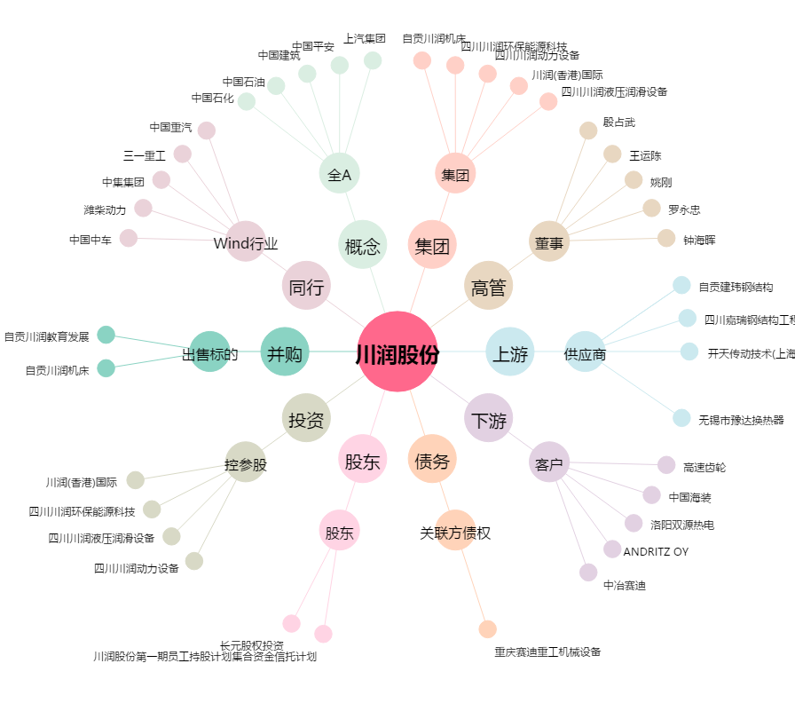
川润股份[002272.SZ] - 关系概览图

